Novaon

 |  | NOVA COMMUNICATION AND TECHNOLOGY CORPORATION
 |  | HN Office: 9th Floor, Union Bank of Vietnam Building, Duy Tan, Cau Giay District, Hanoi
 |  | SG Office: 7th Floor, MB AMC Building, 538 Cach Mang Thang 8 Street, Ward 11, District 3, HCM City
 |  | Tel: 08 6687 8888 / Email: contact@novaonads.com

MEDIA PLAN
Khách hàng: |  | Bảo Thanh
Sản phẩm |  | Dược
Đối tượng mục tiêu: |  | * Nữ * Độ tuổi: 25-40 * Địa lý: HCM và các tỉnh miền Nam * Ngôn ngữ: Tiếng Việt * Chủ đề / Sở thích: Chăm sóc con cái, Làm đẹp, Sức khỏe
Mục đích: |  | Branding
Thời gian |  | 10 ngày
Ngân sách đề xuất: |  | 200,000,000
 | Ho Chi Minh, Ngày 02 Tháng 07 Năm 2018

STT | Dịch vụ | Chi tiết | Thiết bị | Đơn vị | Cost | KPIs | Est CTR | EST Impressions | Ngân sách | Chú thích
1 | Google Ads
1.1 | DSP Google Display Network | Banner quảng cáo hiển thị trên các trang mạng thuộc mạng Google Display Network sử dụng hệ thống DSP để hiển thị hiệu quả trên list pub chọn trước | Mobile&PC | Click | 2,500 | 40,000 | 0.08% | 50,000,000 | 100,000,000
TỔNG |  |  |  |  |  | 40,000 |  | 50,000,000 | 100,000,000

STT | Dịch vụ | Chi tiết | Thiết bị | Đơn vị | Cost | KPIs | Est CTR | EST Impressions | Ngân sách | Chú thích
2 | Facebook Ads
2.1 | Domain & Multi-product Ads | Hiển thị sponsored Post/chuỗi hình ảnh kèm theo link dẫn đến website, đưa người đọc đến trực tiếp website khi click vào quảng cáo | Mobile&PC | Click | 1,500 | 10,000 | 4.50% | 222,222 | 15,000,000
2.2 | Video View | Hiển thị Sponsored Video tạo độ phủ và tăng độ nhận diện từ người dùng | Mobile&PC | View | 60 | 966,667 | 40.00% | 2,416,667 | 58,000,000
2.3 | Canvas & Multi Ads | Hiển thị chuỗi hình ảnh và thông điệp lên newfeeds người dùng, tạo độ phủ và tăng nhận diện thương hiệu | Mobile&PC | CPM | 35,000 | 286 | 4.00% | 7,143 | 10,000,000
TỔNG |  |  |  |  |  |  |  | 2,646,032 | 83,000,000
PHÍ QUẢN LÝ (20% NGÂN SÁCH) |  |  |  |  |  |  |  |  | 16,600,000
TỔNG NGÂN SÁCH |  |  |  |  |  |  |  |  | 99,600,000

Sitelist
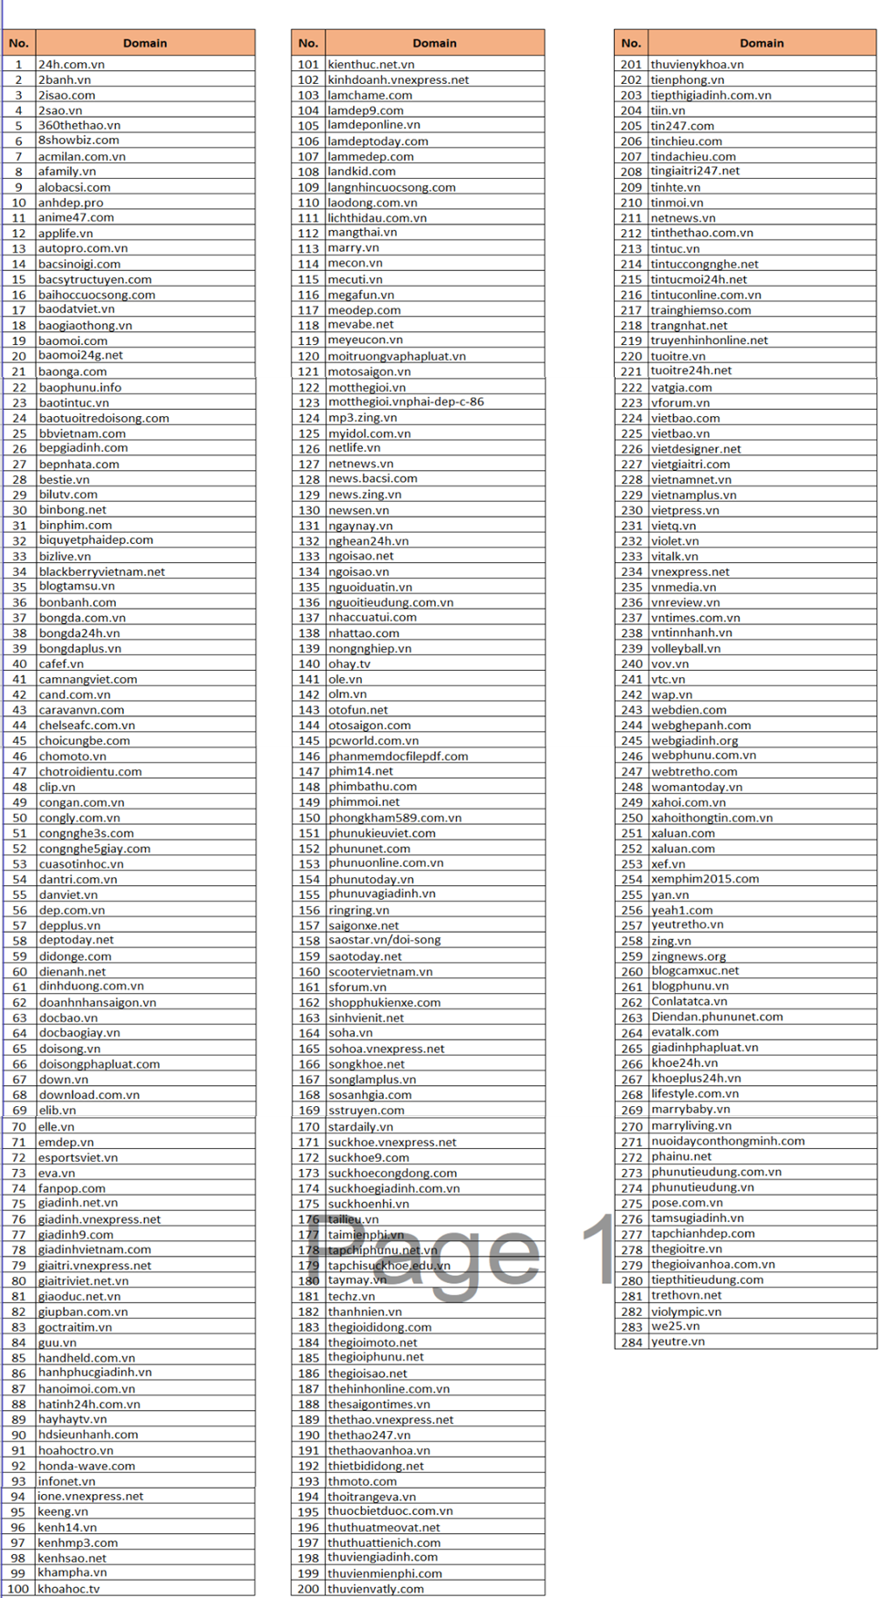
LIST PUBLISHERS

